Sheet1
name | tel | entrepre | famtype | relation | gender | age | marriage | religion | faminum | maler | farmland | income | network | mkt | expectation | handicraft | socistatu | hmnCapital | recptime | recpplace | remark
赵娟 | 13912345678 | 0 | 0 | 41.2975 | 1 | 70 | 1 | 0 | 3 | 3 | 0.3333333 | 6 | 170 | 9.35 | 3 | 0 | 0 | 8 | 2022-11-28 | 西藏自治区昌都地区贡觉县 | 暂无
钱磊 | 13787654321 | 0 | 0 | 41.2975 | 1 | 45 | 1 | 0 | 2 | 1 | 0.5 | 5 | 110 | 9.35 | 4 | 0 | 0 | 11 | 2019-07-23 | 西藏自治区昌都地区江达县 | 暂无
孙凯 | 15811112222 | 0 | 0 | 39.10191 | 1 | 46 | 1 | 1 | 3 | 1 | 0 | 25 | 30 | 9.78 | 3 | 1 | 0 | 11 | 2022-08-23 | 西藏自治区昌都地区类乌齐县 | 暂无
李洁 | 15987654321 | 0 | 2 | 39.10191 | 1 | 67 | 1 | 1 | 2 | 1 | 0 | 18 | 30 | 9.78 | 3 | 1 | 0 | 11 | 2021-08-26 | 新疆维吾尔自治区阿克苏地区 | 暂无
周涛 | 18899998888 | 0 | 0 | 48.17188 | 0 | 40 | 1 | 0 | 3 | 2 | 1 | 6 | 150 | 6.79 | 3 | 0 | 3 | 8 | 2019-03-10 | 新疆维吾尔自治区克孜勒苏柯尔克孜自治州 | 暂无
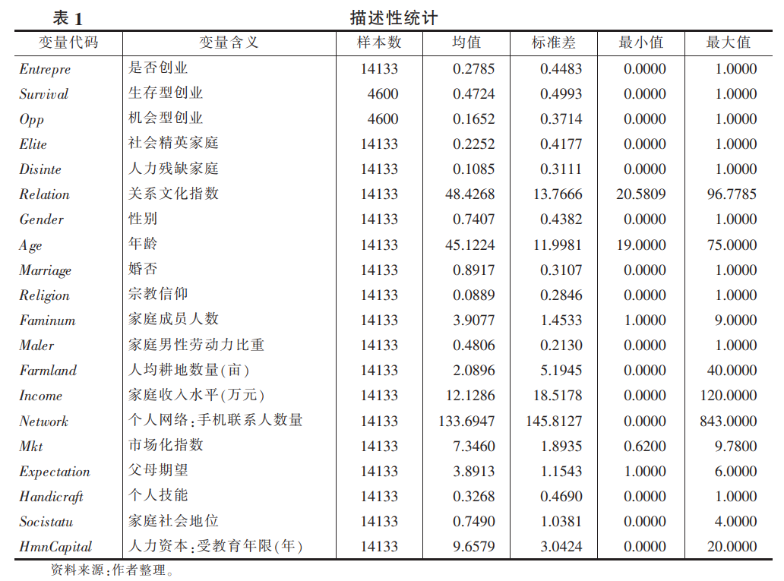
吴丽 | 13655557777 | 0 | 0 | 48.17188 | 0 | 44 | 1 | 0 | 5 | 3 | 1.4 | 5 | 20 | 6.79 | 3 | 0 | 3 | 8 | 2018-09-17 | 新疆维吾尔自治区和田地区 | 暂无
郑强 | 13877776666 | 0 | 0 | 41.2975 | 1 | 45 | 0 | 0 | 1 | 1 | 1 | 3 | 28 | 9.35 | 3 | 1 | 0 | 11 | 2020-05-17 | 青海省海南藏族自治州共和县 | 暂无
王艳 | 17788889999 | 0 | 0 | 41.2975 | 1 | 45 | 0 | 0 | 3 | 1 | 0 | 7 | 120 | 9.35 | 5 | 0 | 0 | 11 | 2020-04-10 | 青海省海南藏族自治州同德县 | 暂无
冯勇 | 18344445555 | 0 | 0 | 41.2975 | 1 | 45 | 1 | 0 | 4 | 1 | 0.25 | 5 | 90 | 9.35 | 3 | 0 | 0 | 11 | 2022-05-17 | 青海省海南藏族自治州贵德县 | 暂无
陈燕 | 15122223333 | 0 | 0 | 41.2975 | 1 | 45 | 0 | 0 | 4 | 1 | 0.5 | 4 | 88 | 9.35 | 4 | 0 | 0 | 11 | 2017-12-29 | 四川省凉山彝族自治州 | 暂无
朱宏伟 | 13233334444 | 0 | 0 | 41.2975 | 1 | 45 | 1 | 0 | 5 | 1 | 0.4 | 7 | 130 | 9.35 | 3 | 0 | 0 | 11 | 2020-06-01 | 四川省甘孜藏族自治州 | 暂无
许秀英 | 13477778888 | 0 | 0 | 41.2975 | 1 | 45 | 0 | 0 | 4 | 1 | 0.25 | 10 | 97 | 9.35 | 4 | 1 | 0 | 11 | 2017-04-16 | 贵州省毕节市 | 暂无
何伟 | 17699992222 | 0 | 0 | 49.58388 | 1 | 46 | 1 | 0 | 4 | 2 | 2.5525 | 3.5 | 46 | 9.63 | 3 | 1 | 0 | 11 | 2017-07-17 | 贵州省黔西南布依族苗族自治州 | 暂无
吕静 | 15766665555 | 0 | 0 | 49.58388 | 1 | 46 | 1 | 0 | 2 | 2 | 1.5 | 13 | 75 | 9.63 | 5 | 1 | 0 | 11 | 2020-10-17 | 湖南省娄底市 | 暂无
施明 | 15055556666 | 0 | 0 | 56.07894 | 1 | 45 | 1 | 0 | 7 | 1 | 0.4285714 | 13 | 10 | 6.19 | 4 | 0 | 2 | 11 | 2022-02-07 | 湖南省怀化市 | 暂无
张伟 | 13344445555 | 0 | 0 | 48.17188 | 0 | 33 | 1 | 0 | 3 | 2 | 1.366667 | 1.5 | 40 | 6.79 | 3 | 0 | 2 | 8 | 2019-06-14 | 湖北省恩施土家族苗族自治州 | 暂无
陈丹 | 13566667777 | 0 | 1 | 49.58388 | 1 | 46 | 1 | 0 | 3 | 1 | 0.52 | 10 | 189 | 9.63 | 3 | 1 | 0 | 8 | 2018-02-16 | 河南省信阳市 | 暂无
刘杰 | 18211112222 | 0 | 2 | 49.58388 | 1 | 52 | 1 | 0 | 3 | 1 | 0.6 | 8 | 52 | 9.63 | 3 | 1 | 2 | 11 | 2018-03-11 | 河南省南阳市 | 暂无
严蕾 | 18633334444 | 0 | 0 | 56.07894 | 1 | 22 | 0 | 0 | 3 | 3 | 1.666667 | 3 | 30 | 6.19 | 4 | 0 | 2 | 15 | 2019-02-02 | 山西省吕梁市 | 暂无
黄强 | 18577776666 | 0 | 0 | 42.62008 | 1 | 45 | 1 | 0 | 5 | 1 | 0.24 | 2 | 150 | 6.79 | 3 | 0 | 0 | 11 | 2021-02-27 | 山西省晋中市 | 暂无
马秀英 | 18788889999 | 0 | 2 | 42.62008 | 1 | 54 | 1 | 0 | 5 | 3 | 1 | 4.8 | 85 | 6.79 | 4 | 0 | 0 | 11 | 2017-03-01 | 黑龙江省黑河市 | 暂无
高刚 | 15355554444 | 0 | 0 | 43.27541 | 1 | 45 | 1 | 0 | 9 | 1 | 0.3333333 | 1.2 | 91 | 7.78 | 3 | 0 | 0 | 11 | 2022-06-28 | 黑龙江省绥化市 | 暂无
罗娜 | 13166667777 | 0 | 2 | 43.27541 | 0 | 51 | 1 | 0 | 3 | 1 | 0.6666667 | 2 | 30 | 7.78 | 5 | 1 | 0 | 8 | 2022-01-03 | 西藏自治区昌都地区贡觉县 | 暂无
李建华 | 13011112222 | 0 | 2 | 43.27541 | 0 | 27 | 1 | 0 | 7 | 3 | 0.2857143 | 2.2 | 52 | 7.78 | 3 | 0 | 0 | 11 | 2021-09-03 | 西藏自治区昌都地区江达县 | 暂无
刘蕾 | 18988889999 | 0 | 2 | 43.27541 | 0 | 46 | 1 | 0 | 3 | 1 | 0.5 | 2 | 62 | 7.78 | 6 | 0 | 0 | 11 | 2017-10-27 | 西藏自治区昌都地区类乌齐县 | 暂无
孙刚 | 13999992222 | 0 | 0 | 49.58388 | 0 | 65 | 1 | 0 | 6 | 4 | 0.3333333 | 5 | 29 | 9.63 | 6 | 0 | 2 | 8 | 2017-09-03 | 新疆维吾尔自治区阿克苏地区 | 暂无
唐丽娟 | 13733334444 | 0 | 0 | 49.58388 | 1 | 19 | 0 | 0 | 4 | 3 | 0 | 20 | 53 | 9.63 | 5 | 0 | 0 | 11 | 2022-01-06 | 新疆维吾尔自治区克孜勒苏柯尔克孜自治州 | 暂无
阮军 | 15866665555 | 0 | 0 | 56.07894 | 1 | 23 | 0 | 0 | 3 | 2 | 1.666667 | 5.6 | 50 | 6.19 | 5 | 1 | 2 | 15 | 2021-04-11 | 新疆维吾尔自治区和田地区 | 暂无
韩丹丹 | 15944445555 | 0 | 0 | 36.84777 | 1 | 30 | 1 | 0 | 5 | 3 | 0.66 | 6 | 120 | 6.51 | 4 | 1 | 0 | 8 | 2022-01-25 | 青海省海南藏族自治州共和县 | 暂无
李云飞 | 18855556666 | 0 | 0 | 43.27541 | 1 | 28 | 1 | 0 | 4 | 2 | 1.25 | 1.5 | 51 | 7.78 | 2 | 1 | 0 | 11 | 2021-11-30 | 青海省海南藏族自治州同德县 | 暂无
郑颖 | 13677776666 | 0 | 2 | 43.27541 | 1 | 73 | 1 | 0 | 4 | 1 | 0.625 | 0.8 | 72 | 7.78 | 2 | 1 | 2 | 11 | 2021-07-30 | 青海省海南藏族自治州贵德县 | 暂无
王明 | 13888889999 | 0 | 2 | 36.84777 | 1 | 49 | 1 | 0 | 3 | 2 | 0.1666667 | 6 | 444 | 6.51 | 5 | 1 | 1 | 11 | 2019-12-02 | 四川省凉山彝族自治州 | 暂无
赵强 | 17733334444 | 0 | 0 | 56.07894 | 1 | 45 | 1 | 0 | 3 | 1 | 1.666667 | 8 | 60 | 6.19 | 4 | 0 | 2 | 11 | 2020-08-10 | 四川省甘孜藏族自治州 | 暂无
钱秀兰 | 18366665555 | 0 | 2 | 36.84777 | 1 | 52 | 1 | 0 | 5 | 3 | 1 | 19.6 | 150 | 6.51 | 3 | 1 | 2 | 8 | 2020-01-30 | 贵州省毕节市 | 暂无
孙建国 | 15177776666 | 0 | 0 | 36.84777 | 0 | 36 | 1 | 0 | 6 | 3 | 0.25 | 5 | 150 | 6.51 | 3 | 0 | 1 | 11 | 2023-03-07 | 贵州省黔西南布依族苗族自治州 | 暂无
李玉华 | 13288889999 | 0 | 0 | 36.84777 | 1 | 59 | 1 | 0 | 2 | 2 | 0 | 3 | 0 | 6.51 | 3 | 1 | 2 | 8 | 2021-02-24 | 湖南省娄底市 | 暂无
周伟 | 13433334444 | 0 | 0 | 36.84777 | 1 | 50 | 1 | 0 | 7 | 4 | 0.2857143 | 5 | 200 | 6.51 | 3 | 1 | 2 | 8 | 2017-10-24 | 湖南省怀化市 | 暂无
吴丹丹 | 17666665555 | 0 | 2 | 56.07894 | 1 | 37 | 1 | 0 | 5 | 2 | 0.3 | 2 | 200 | 6.19 | 3 | 0 | 0 | 5 | 2019-10-08 | 湖北省恩施土家族苗族自治州 | 暂无
郑飞 | 15744445555 | 0 | 0 | 56.07894 | 0 | 41 | 1 | 0 | 5 | 2 | 1 | 10 | 200 | 6.19 | 5 | 0 | 0 | 8 | 2018-09-29 | 河南省信阳市 | 暂无
王建军 | 15077776666 | 0 | 2 | 36.84777 | 1 | 63 | 1 | 0 | 4 | 2 | 0.75 | 2.4 | 1 | 6.51 | 5 | 1 | 0 | 8 | 2019-07-27 | 河南省南阳市 | 暂无
冯红 | 13388889999 | 0 | 0 | 36.84777 | 1 | 48 | 1 | 0 | 2 | 2 | 0.75 | 3 | 200 | 6.51 | 4 | 0 | 0 | 8 | 2017-09-18 | 山西省吕梁市 | 暂无
陈波 | 13533334444 | 0 | 1 | 56.07894 | 1 | 44 | 1 | 0 | 3 | 2 | 1.666667 | 3 | 70 | 6.19 | 3 | 0 | 2 | 8 | 2019-05-16 | 山西省晋中市 | 暂无
朱丽娜 | 18266665555 | 0 | 0 | 56.07894 | 0 | 46 | 1 | 0 | 5 | 4 | 1 | 1 | 10 | 6.19 | 5 | 0 | 0 | 5 | 2017-01-16 | 黑龙江省黑河市 | 暂无
许志强 | 18677776666 | 0 | 0 | 56.07894 | 0 | 68 | 1 | 0 | 2 | 1 | 0 | 2.2 | 25 | 6.19 | 3 | 0 | 1 | 5 | 2020-08-06 | 黑龙江省绥化市 | 暂无
何娟 | 18588889999 | 0 | 1 | 56.07894 | 0 | 50 | 1 | 0 | 3 | 1 | 2 | 15 | 15 | 6.19 | 5 | 0 | 2 | 8 | 2020-04-05 | 西藏自治区昌都地区贡觉县 | 暂无
吕海燕 | 18733334444 | 0 | 0 | 56.07894 | 0 | 36 | 1 | 0 | 3 | 2 | 1 | 3 | 20 | 6.19 | 5 | 0 | 0 | 8 | 2019-03-11 | 西藏自治区昌都地区江达县 | 暂无
施宏伟 | 15377776666 | 0 | 0 | 56.07894 | 1 | 42 | 1 | 0 | 5 | 2 | 0 | 11 | 79 | 6.19 | 4 | 0 | 2 | 8 | 2020-06-05 | 西藏自治区昌都地区类乌齐县 | 暂无
张凤英 | 13188889999 | 0 | 2 | 42.62008 | 1 | 45 | 1 | 0 | 4 | 2 | 0.25 | 3.8 | 51 | 6.79 | 3 | 0 | 0 | 8 | 2021-07-01 | 新疆维吾尔自治区阿克苏地区 | 暂无
陈健 | 13066665555 | 0 | 0 | 42.62008 | 0 | 20 | 0 | 0 | 4 | 2 | 0.25 | 3.6 | 37 | 6.79 | 6 | 0 | 0 | 15 | 2020-11-24 | 新疆维吾尔自治区克孜勒苏柯尔克孜自治州 | 暂无
刘丹 | 18933334444 | 0 | 0 | 36.84777 | 0 | 40 | 1 | 0 | 5 | 3 | 0.4 | 4 | 35 | 6.51 | 3 | 0 | 0 | 8 | 2019-03-06 | 新疆维吾尔自治区和田地区 | 暂无
严军 | 13966665555 | 0 | 0 | 56.07894 | 0 | 43 | 1 | 0 | 4 | 3 | 2 | 5 | 25 | 6.19 | 4 | 0 | 0 | 5 | 2019-03-30 | 青海省海南藏族自治州共和县 | 暂无
黄雅丽 | 13744445555 | 0 | 2 | 43.27541 | 0 | 47 | 1 | 0 | 5 | 3 | 1.2 | 2 | 121 | 7.78 | 4 | 1 | 0 | 14 | 2022-04-18 | 青海省海南藏族自治州同德县 | 暂无
马军 | 15877776666 | 0 | 0 | 56.07894 | 0 | 52 | 1 | 0 | 2 | 1 | 2.5 | 5 | 20 | 6.19 | 3 | 0 | 2 | 8 | 2021-10-19 | 青海省海南藏族自治州贵德县 | 暂无
高伟 | 15933334444 | 0 | 0 | 36.84777 | 0 | 51 | 1 | 0 | 7 | 2 | 0.2857143 | 0.42 | 70 | 6.51 | 3 | 1 | 1 | 8 | 2021-04-22 | 四川省凉山彝族自治州 | 暂无
罗丹丹 | 18888889999 | 0 | 0 | 43.27541 | 0 | 23 | 0 | 0 | 3 | 1 | 1.666667 | 1.8 | 98 | 7.78 | 2 | 0 | 0 | 8 | 2018-09-17 | 四川省甘孜藏族自治州 | 暂无
李峰 | 13633334444 | 0 | 0 | 36.84777 | 1 | 36 | 1 | 0 | 6 | 2 | 1.5 | 15 | 150 | 6.51 | 6 | 0 | 0 | 8 | 2019-09-08 | 贵州省毕节市 | 暂无
刘丽华 | 13866665555 | 0 | 2 | 56.07894 | 0 | 40 | 1 | 0 | 5 | 2 | 0 | 10 | 122 | 6.19 | 3 | 0 | 1 | 8 | 2021-07-08 | 贵州省黔西南布依族苗族自治州 | 暂无
孙明 | 17777776666 | 0 | 0 | 40.31078 | 0 | 43 | 1 | 0 | 4 | 2 | 0.75 | 2 | 50 | 5.27 | 3 | 1 | 0 | 11 | 2017-04-12 | 湖南省娄底市 | 暂无
唐秀英 | 18388889999 | 0 | 0 | 40.31078 | 1 | 19 | 0 | 0 | 4 | 2 | 1.75 | 4 | 30 | 5.27 | 4 | 0 | 0 | 8 | 2018-03-16 | 湖南省怀化市 | 暂无
阮勇 | 15133334444 | 0 | 0 | 36.84777 | 1 | 45 | 1 | 0 | 4 | 3 | 0.25 | 5 | 150 | 6.51 | 5 | 1 | 0 | 8 | 2020-10-10 | 湖北省恩施土家族苗族自治州 | 暂无
韩娜 | 13266665555 | 0 | 2 | 48.53875 | 1 | 61 | 1 | 0 | 6 | 3 | 0.3666667 | 10 | 15 | 7 | 1 | 0 | 2 | 8 | 2018-08-17 | 河南省信阳市 | 暂无
李强 | 13499992222 | 0 | 0 | 48.53875 | 1 | 45 | 1 | 0 | 3 | 2 | 0.5 | 1 | 220 | 7 | 4 | 1 | 3 | 8 | 2019-01-28 | 河南省南阳市 | 暂无
...

